Chi tiết địa chất
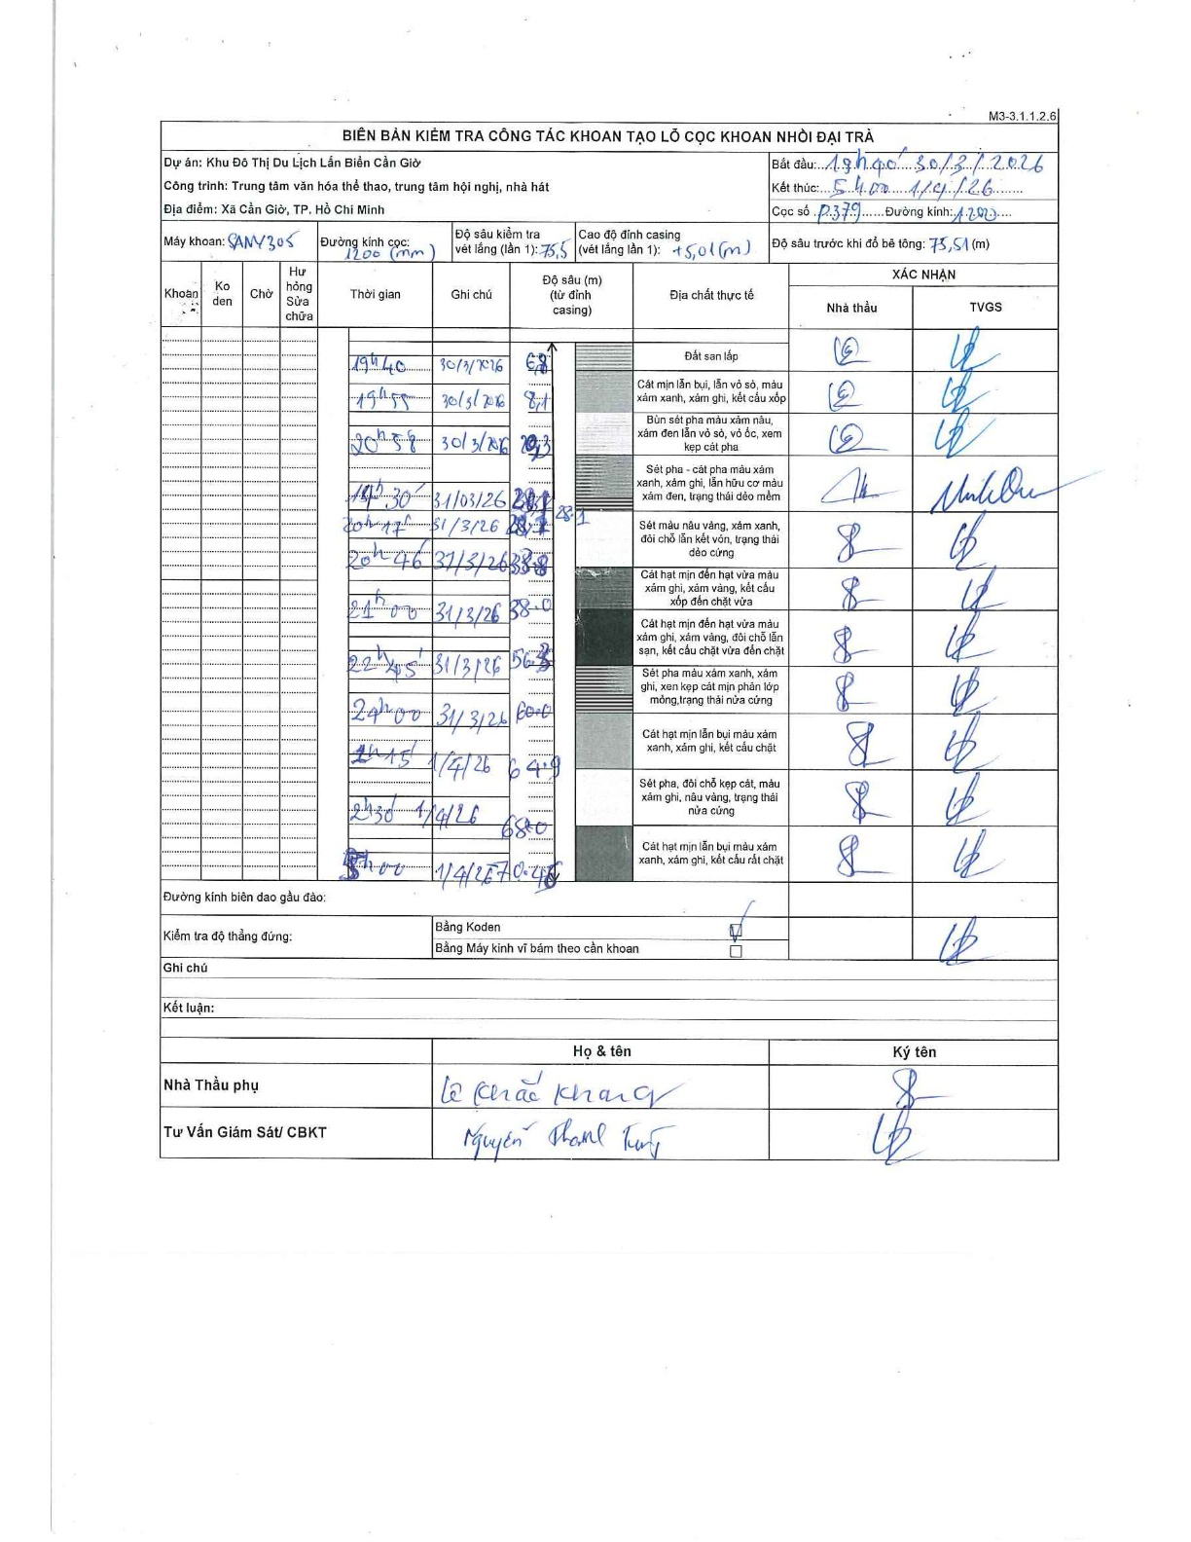
Dự án | Cần Giờ
Hạng mục | Trung tâm văn hóa thể thao, trung tâm hội nghị, nhà hát
Tên bộ phận | Xã Cần Giờ, TP. Hồ Chí Minh
Số hiệu cọc | P379
Tên Máy khoan | SGCT-KCN0002
Đường kính | D1200
Bắt đầu thi công | 19:00 30/03/2026
Kết thúc thi công | 05:00 01/04/2026

Địa chất TT | Đường kính | Mô tả lớp thiết kế | Từ (h) | Đến (h) | Cao độ từ | Cao độ đến | T.Gian (h) | Dài (m) | V (m/h) | Ghi chú
Đất san lấp | D1200 | Đất san lấp | 19:00 30/03/2026 | 19:40 30/03/2026 | 0 | -6.8 | 0.67 | 6.8 | 10.2
2 | D1200 | Cát mịn lẫn bụi, lẫn vỏ sò, màu xám xanh, xám ghi, kết cấu xốp | 19:40 30/03/2026 | 19:45 30/03/2026 | -6.8 | -8.1 | 0.08 | 1.3 | 15.6
3 | D1200 | Bùn sét pha màu xám nâu, xám đen lẫn vỏ sò, vỏ ốc, xem kẹp cát pha | 19:45 30/03/2026 | 20:58 30/03/2026 | -8.1 | -12.3 | 1.22 | 4.2 | 3.45
4 | D1200 | Sét pha - cát pha màu xám xanh, xám ghi, lẫn hữu cơ màu xám đen, trạng thái dẻo mềm | 19:30 30/03/2026 | 20:17 30/03/2026 | -12.3 | -23.1 | 0.78 | 10.8 | 13.79
5 | D1200 | Sét màu nâu vàng, xám xanh, đôi chỗ lẫn kết vón, trạng thái dẻo cứng | 20:17 30/03/2026 | 20:46 30/03/2026 | -23.1 | -28.2 | 0.48 | 5.1 | 10.55
6 | D1200 | Cát hạt mịn đến hạt vừa màu xám ghi, xám vàng, kết cấu xốp đến chặt vừa | 20:46 30/03/2026 | 21:00 30/03/2026 | -28.2 | -33.8 | 0.23 | 5.6 | 24
7 | D1200 | Cát hạt mịn đến hạt vừa màu xám ghi, xám vàng, đôi chỗ lẫn sạn, kết cấu chặt vừa đến chặt | 21:00 30/03/2026 | 22:45 30/03/2026 | -33.8 | -38 | 1.75 | 4.2 | 2.4
8 | D1200 | Sét pha màu xám xanh, xám ghi, xen kẹp cát mịn phân lớp mỏng, trạng thái nửa cứng | 22:45 30/03/2026 | 00:00 30/03/2026 | -38 | -56.3 | 1.25 | 18.3 | 14.64
9 | D1200 | Cát hạt mịn lẫn bụi màu xám xanh, xám ghi, kết cấu chặt | 00:00 30/03/2026 | 01:15 30/03/2026 | -56.3 | -60 | 1.25 | 3.7 | 2.96
10 | D1200 | Sét pha, đôi chỗ kẹp cát, màu xám ghi, nâu vàng, trạng thái nửa cứng | 01:15 30/03/2026 | 02:30 30/03/2026 | -60 | -64.9 | 1.25 | 4.9 | 3.92
11 | D1200 | Cát hạt mịn lẫn bụi màu xám xanh, xám ghi, kết cấu rất chặt | 02:30 30/03/2026 | 05:00 30/03/2026 | -64.9 | -70.45 | 2.5 | 5.55 | 2.22

ẢNH BIÊN BẢN GỐC

